Factor interciudad
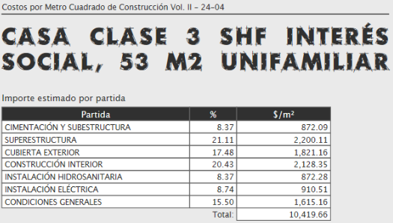
Paramétricos Varela
 | Ejercicio No. 10 |  | Aplicación del factor Interciudad

 | Comparación del valor paramétrico de una casa de interés social de 53.00 m2 en Aguascalientes

 | PRIMERA PARTE |  |  |  |  |  |  | inmuebles 24 página para buscar comparables
 | Fuente | Valor
 | Varela | $10,419.66 | Cd de México | Pagina 27
Paramétricos IMIC
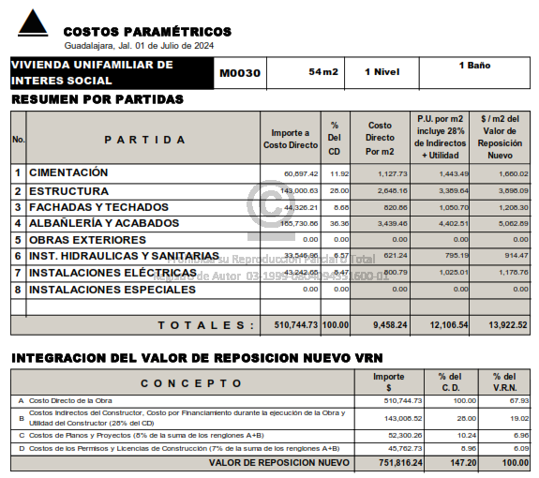
 | Guadalajara | $13,922.52 | Guadalajara | Página 31
 |  |  |  |  | Ejemplo práctico
 |  |  |  |  | casa en aguas en inmuebles 24
 | Factor Aguascalientes | 0.897 |  |  | casa de 42 m2 precio de |  | $765,000.00 | Valor de mercado
 | Factor Guadalajara | 0.984 |  |  | Terreno de 90 m2 |  | $726,750.00 | Aplicando 5% factor de negociación
 |  |  |  |  | Precio/m2 | $3,500.00
 | Valor varela | $9,346.44 | Precio por m2 |  | Aplicando Varela terreno más paramétrico
 |  |  |  |  | $392,550.27 | 315000 | $707,550.27 | Valor físico
Factor Interciudad | Valor Guadalajara | $12,691.57 | Precio por m2
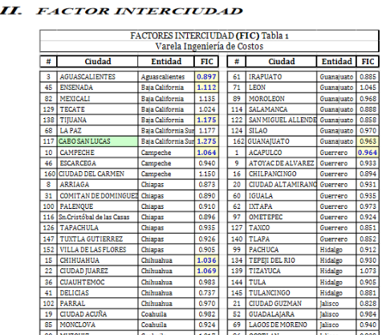
 |  |  |  |  | Aplicando IMIC terreno más paramétrico
 |  |  |  |  | $533,045.75 | 315000 | $848,045.75 | Valor físico

 | SEGUNDA PARTE
 | Valor de hotel en puerto vallarta |  | $400,000,000.00
 | ¿Cúanto costará la construcción de un hotel similar en la ciudad de Los Cabos?
 | FIC Puerto Vallarta | 0.972
 | FIC Los Cabos | 1.275
 | FIC Ciudad de México | 1.000

 | Se obtiene el valor de hotel a la Ciudad de México pirmeramente
 | Valor Hotel Ciudad México |  | $411,522,633.74
 | Se traslada el valor del Hotel a la Ciudad de Los Cabos
 | Valor Hotel Los Cabos |  | $524,691,358.02

